CA_REGISTRO
Longitud máxima de 50 caracteres y solo debe
admitir letras.

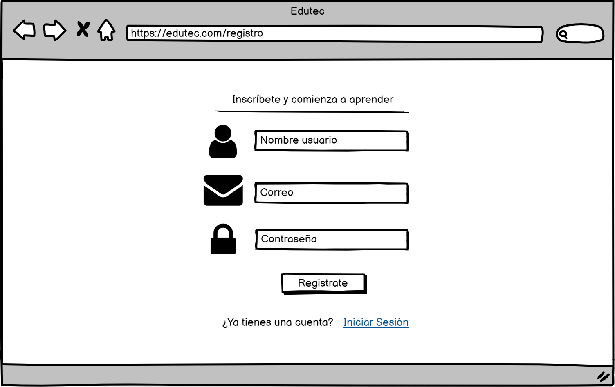

Longitud máxima de 50 caracteres y debe ser de formato email.
Al hacer clic se debe guardar la información del cliente en la base de datos y se debe mostrar la pantalla de inicio.

Debe admitir caracteres alfanúmericos y no debe tener ninguna restricción de validación de mayusculas, caracteres especiales, etc.

Al hacer clic debe redirigir a la pantalla de Login

CA_LOGIN
Longitud máxima de 50 caracteres y debe ser de formato email.

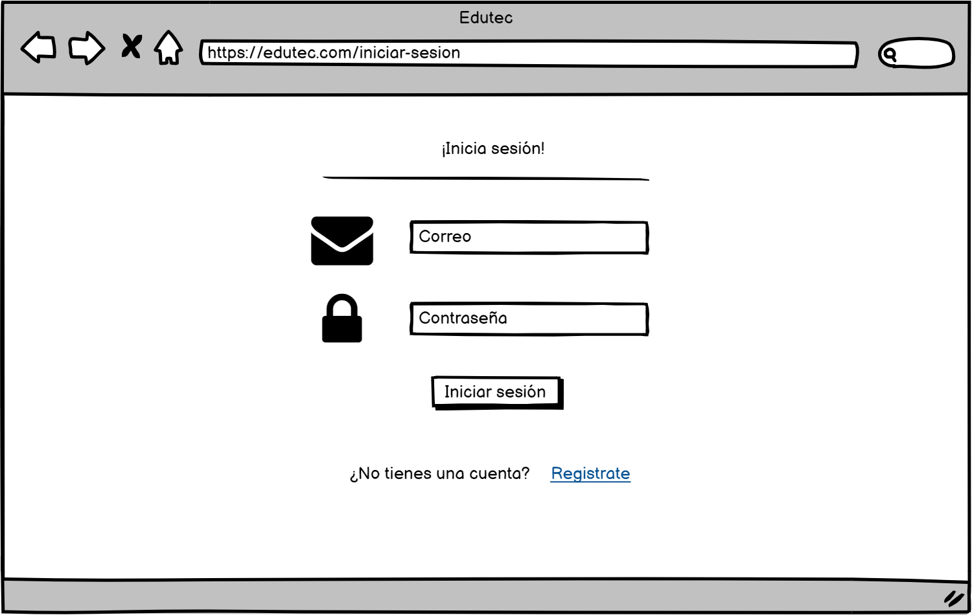

Debe admitir caracteres alfanúmericos y no debe tener ninguna restricción de validación de mayusculas, caracteres especiales, etc. Campo requerido.
Se debe verificar en la bd que sea un usuario registrado y su contraseña es correcta, luego redirigir a la pantalla de inicio.

Al hacer clic nos redirige a la pantalla de login.

CA_BUSQUEDA
Permite caracteres alfanúmericos y debe ser menor a 50 caracteres.
Al hacer clic usa el algoritmo de web sracping y nos muestra los resultados que coinciden con el valor del campo buscar.

Al hacer clic muestra un menu con todas las categorias.

Al hacer clic nos redirige a la pantalla de Login.

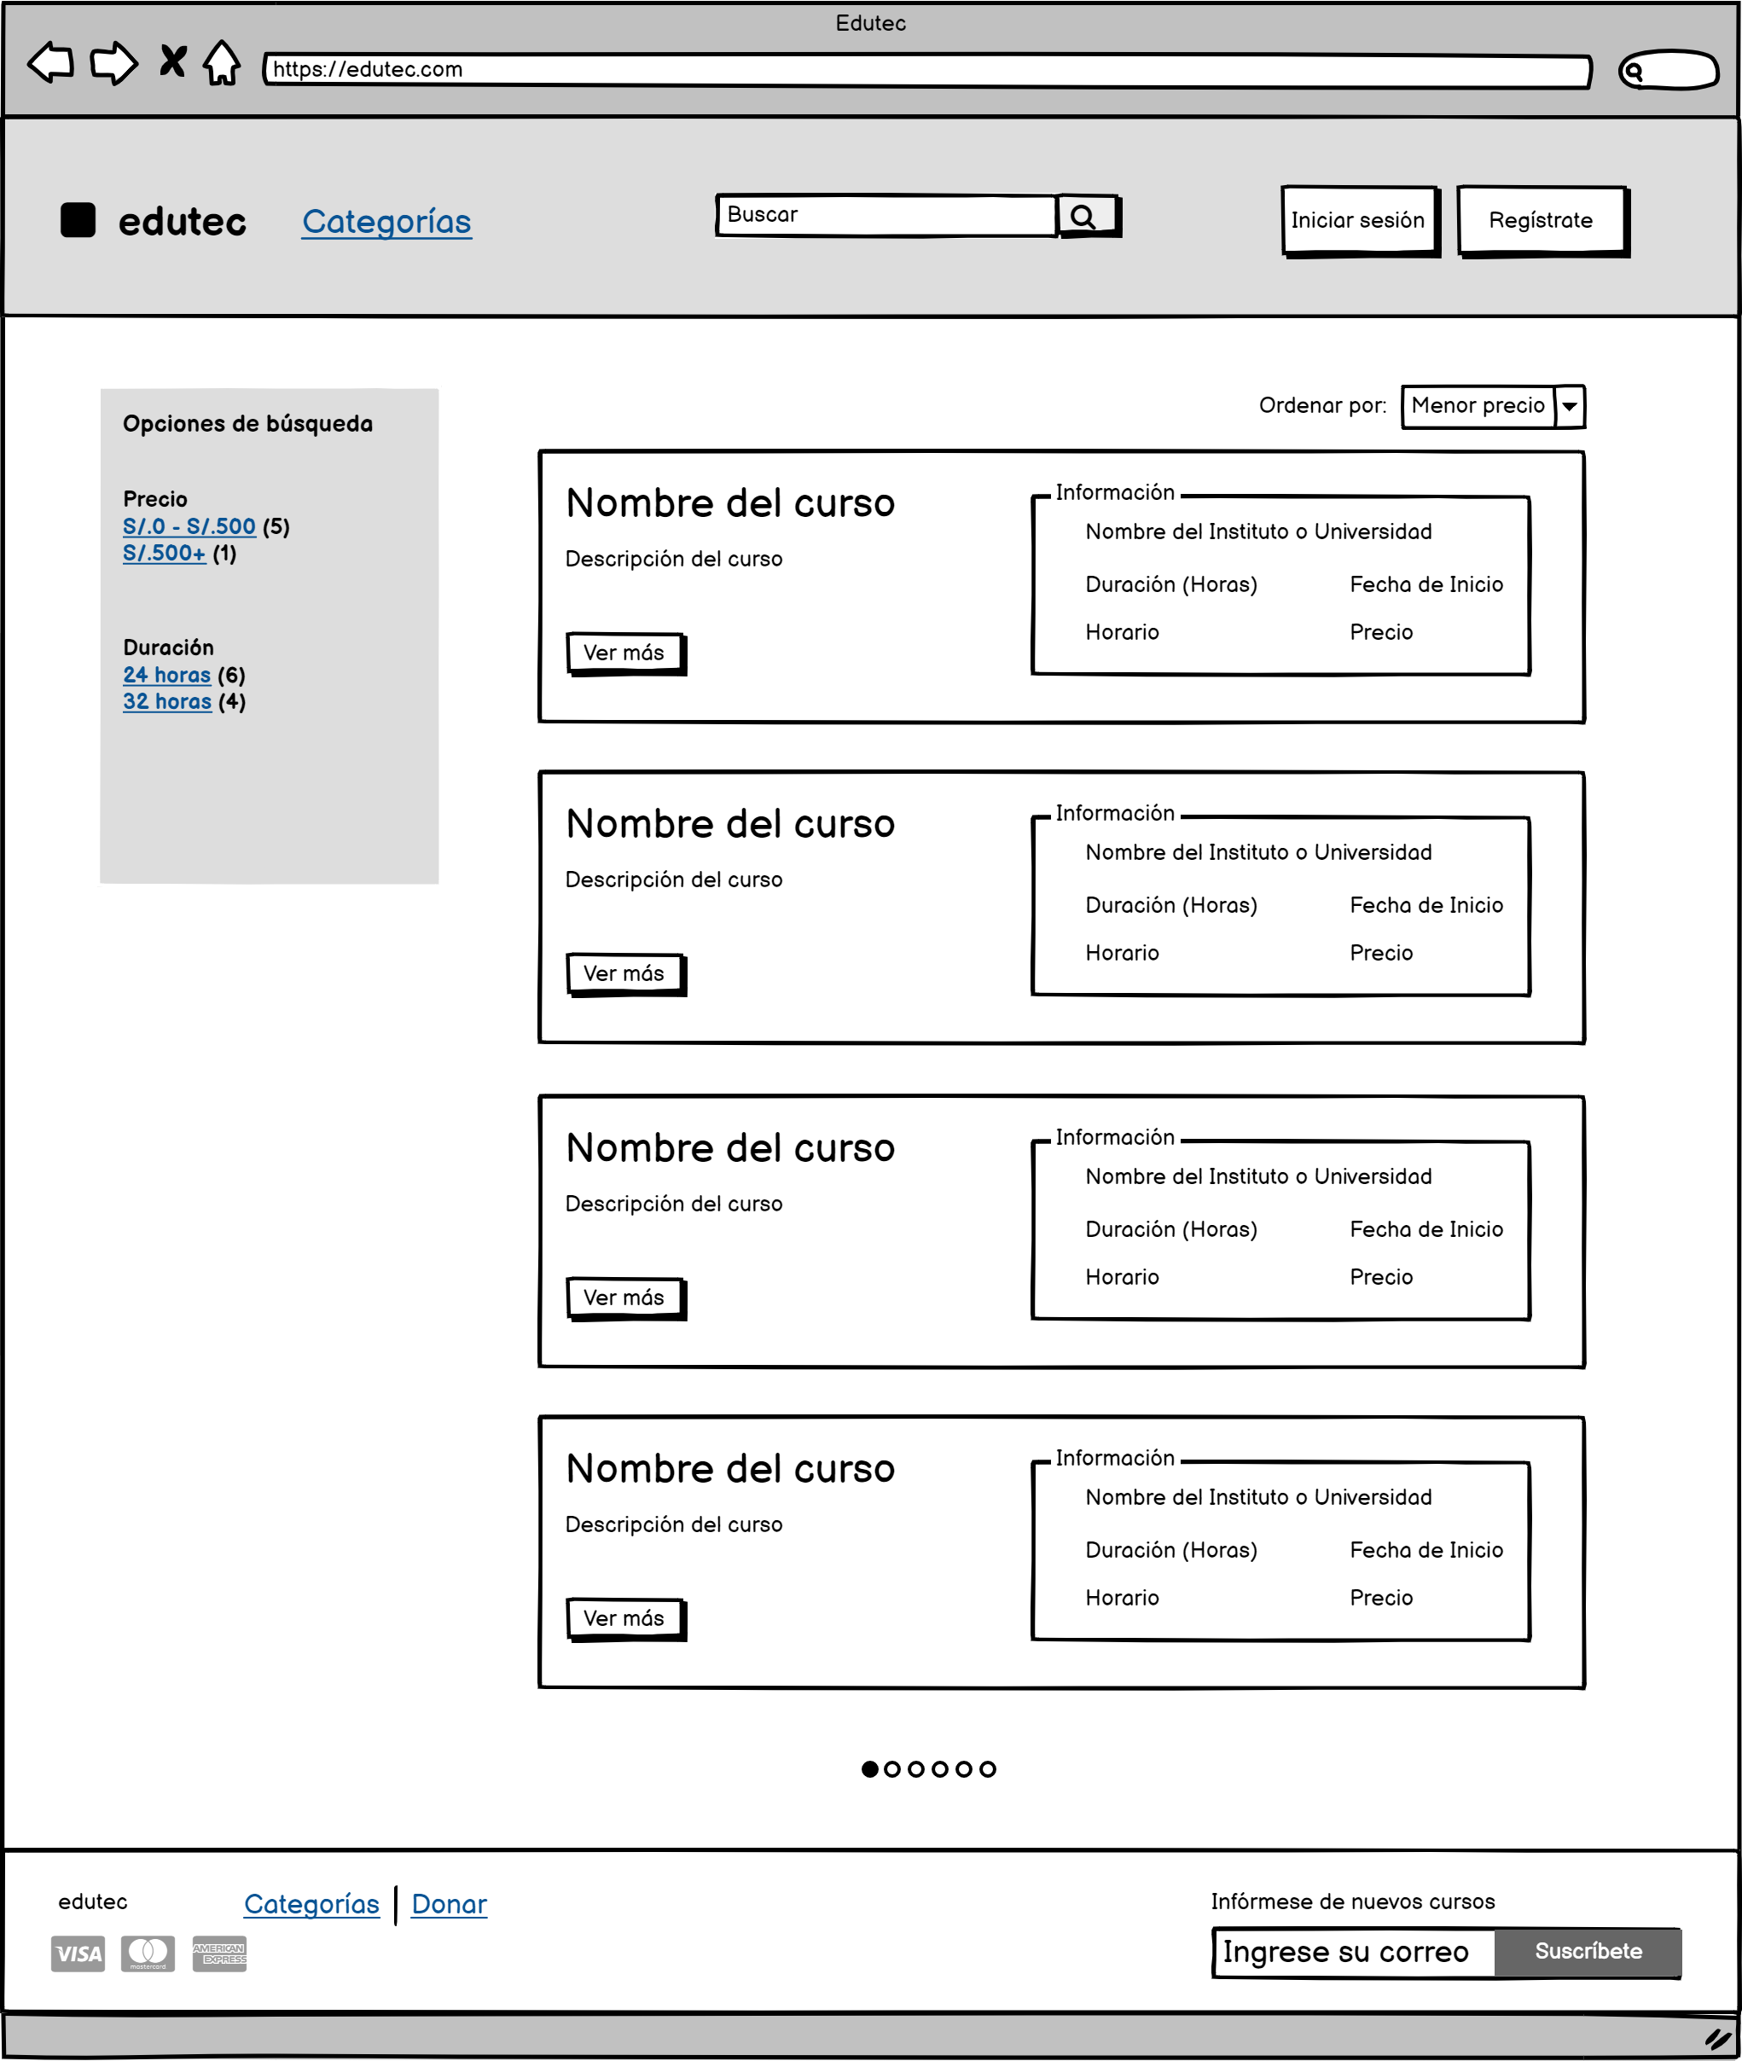

Al hacer clic nos redirige a la pantalla de Registro.

Al hacer clic nos redirige a la pantalla de Home.
Permite ordenar los resultados de acuerdo a criterios especificos como precio, duración etc.

Permiten filtrar las busquedas de acuerdo a criterios especificos como precio, duración, etc.

Al hacer clic nos redirige a la pantalla de Detalle de curso.

CA_D_CURSO
Al hacer clic nos redirige a la pantalla de Login.

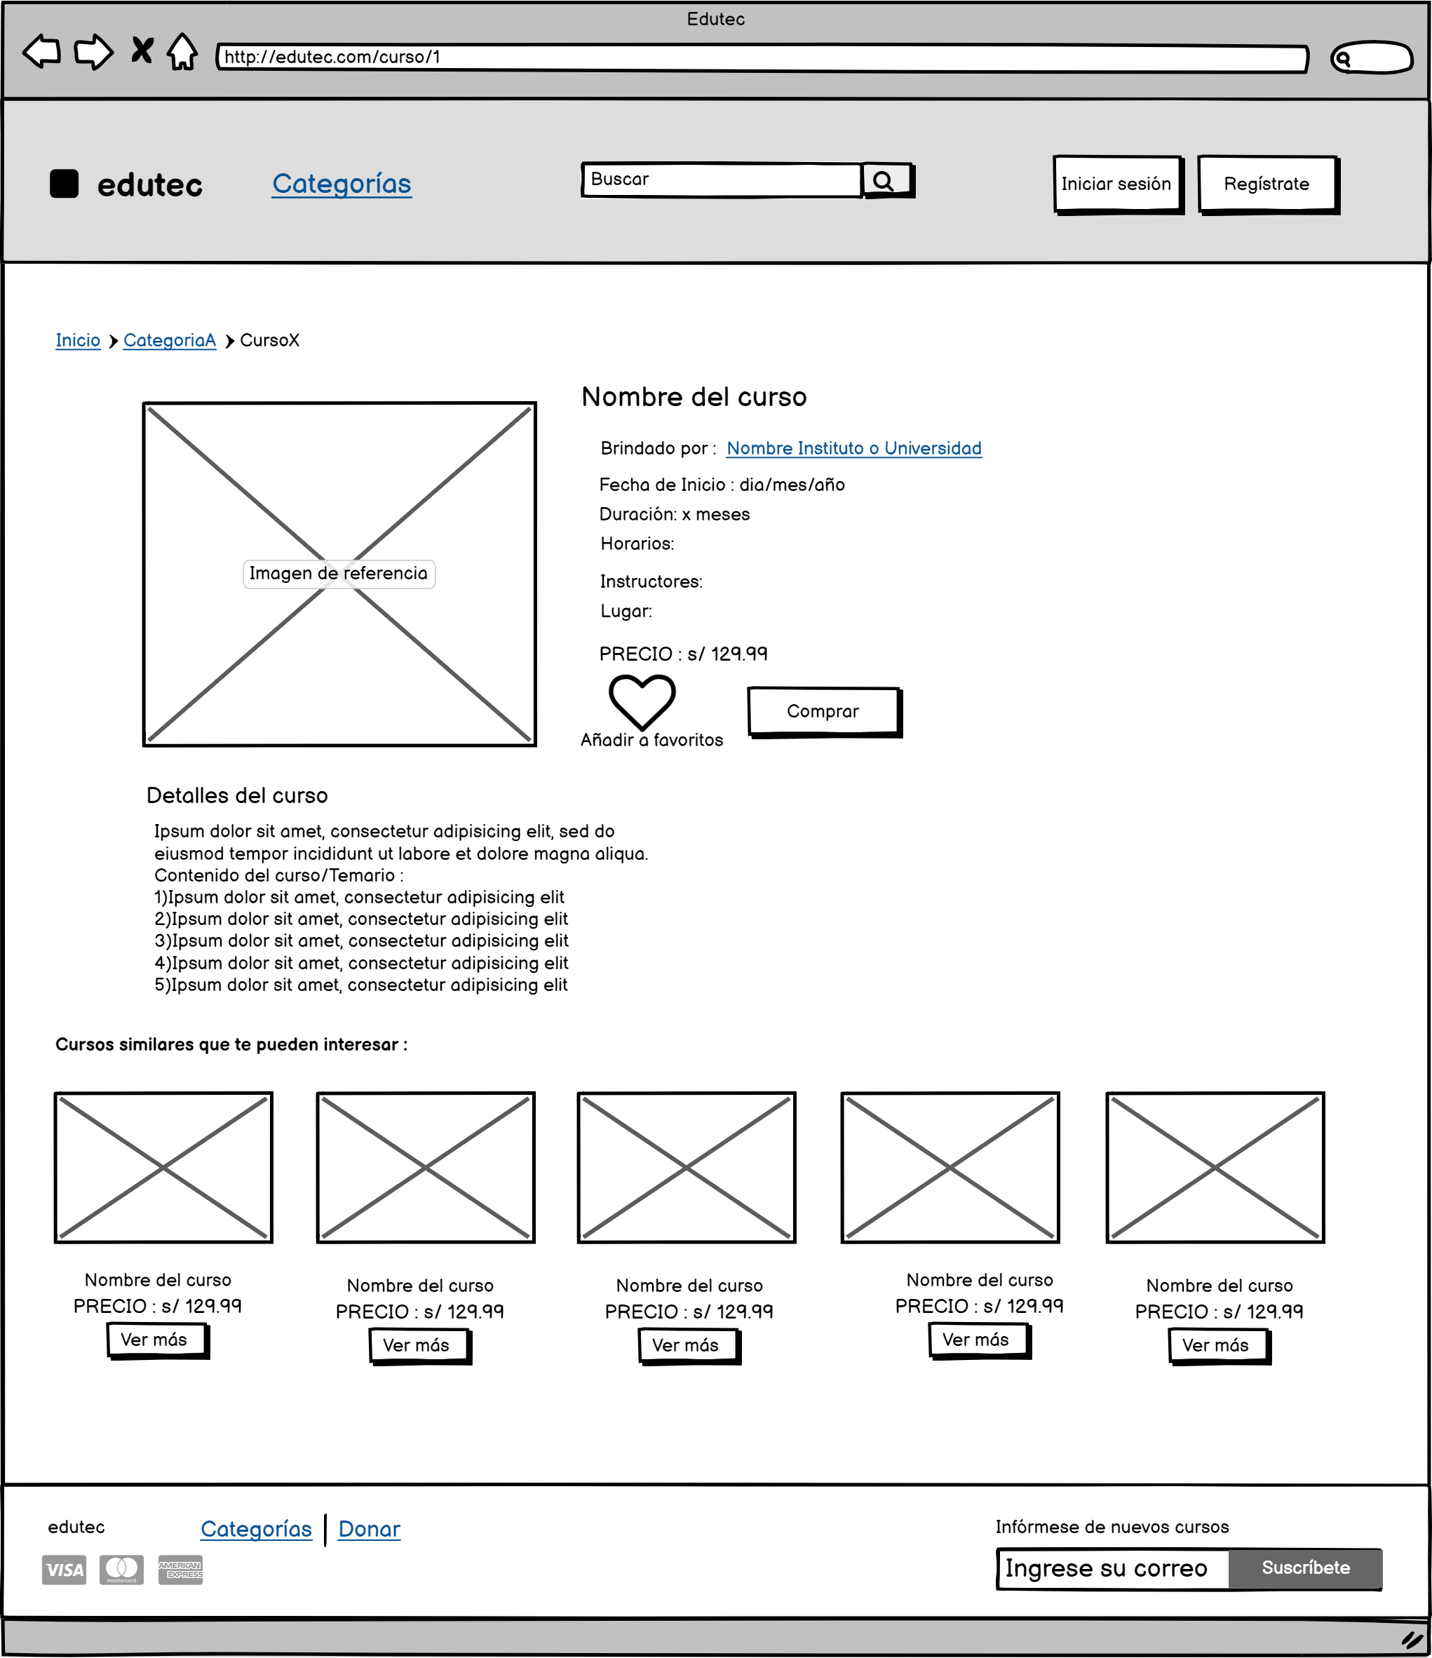
Al hacer clic nos redirige a la pantalla de Registro.

Al hacer clic nos redirige a la pantalla de Detalle de institución.

Al hacer clic nos redirige a la página web de la institución que imparte el curso.
Al hacer clic guarda el curso como favorito y aparecerá en la pantalla de cursos favoritos.

Al hacer clic nos redirige a detalle de curso del curso en cuestión.

CA_P_USUARIO
Al hacer clic se redirige a la pantalla de favoritos.
Al hacer clic se redirige a la pantalla de institutos.

Al hacer clic se despliega la opción de Mi perfil y de cerrar sesión.

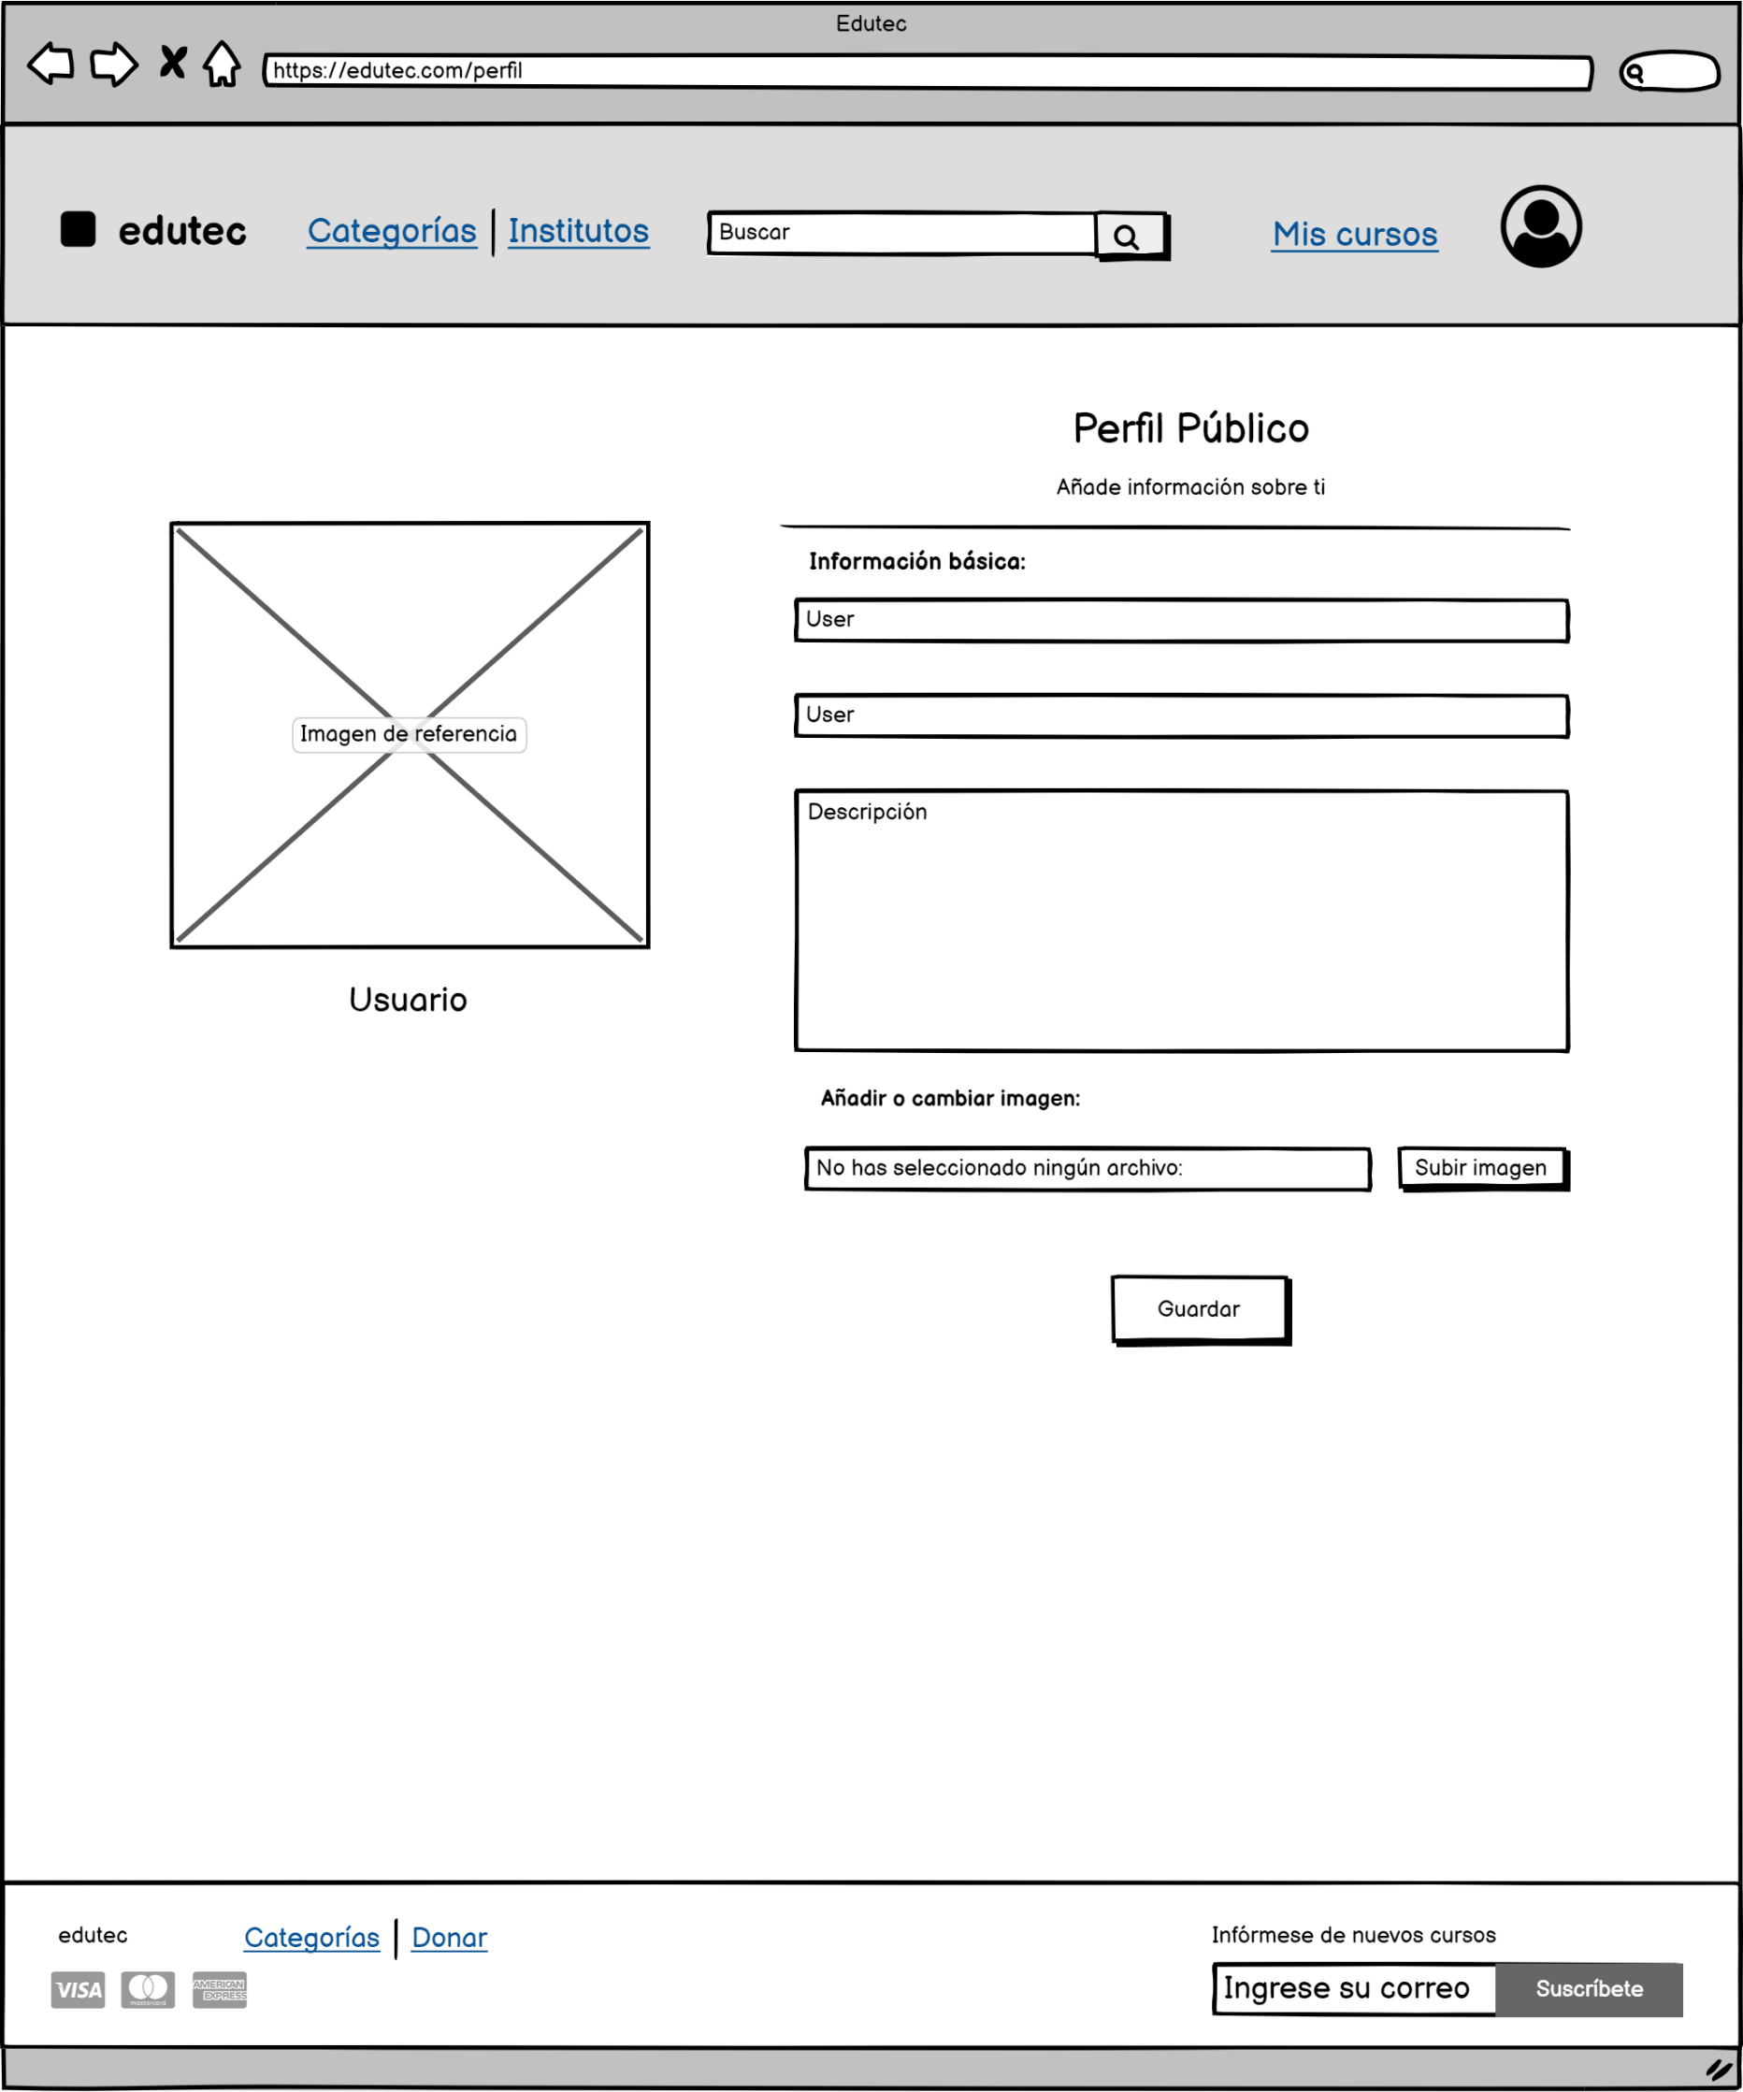

Longitud máxima de 50 caracteres y solo debe
admitir letras.

Longitud máxima de 50 caracteres y solo debe
admitir letras.

Longitud máxima de 200 caracteres.

Al hacer clic se despliega el administrador de archivos y solo se aceptan archivos jpg o png.

Al hacer clic se guardan las modificaciones en la base de datos.

CA_FAVORITOS
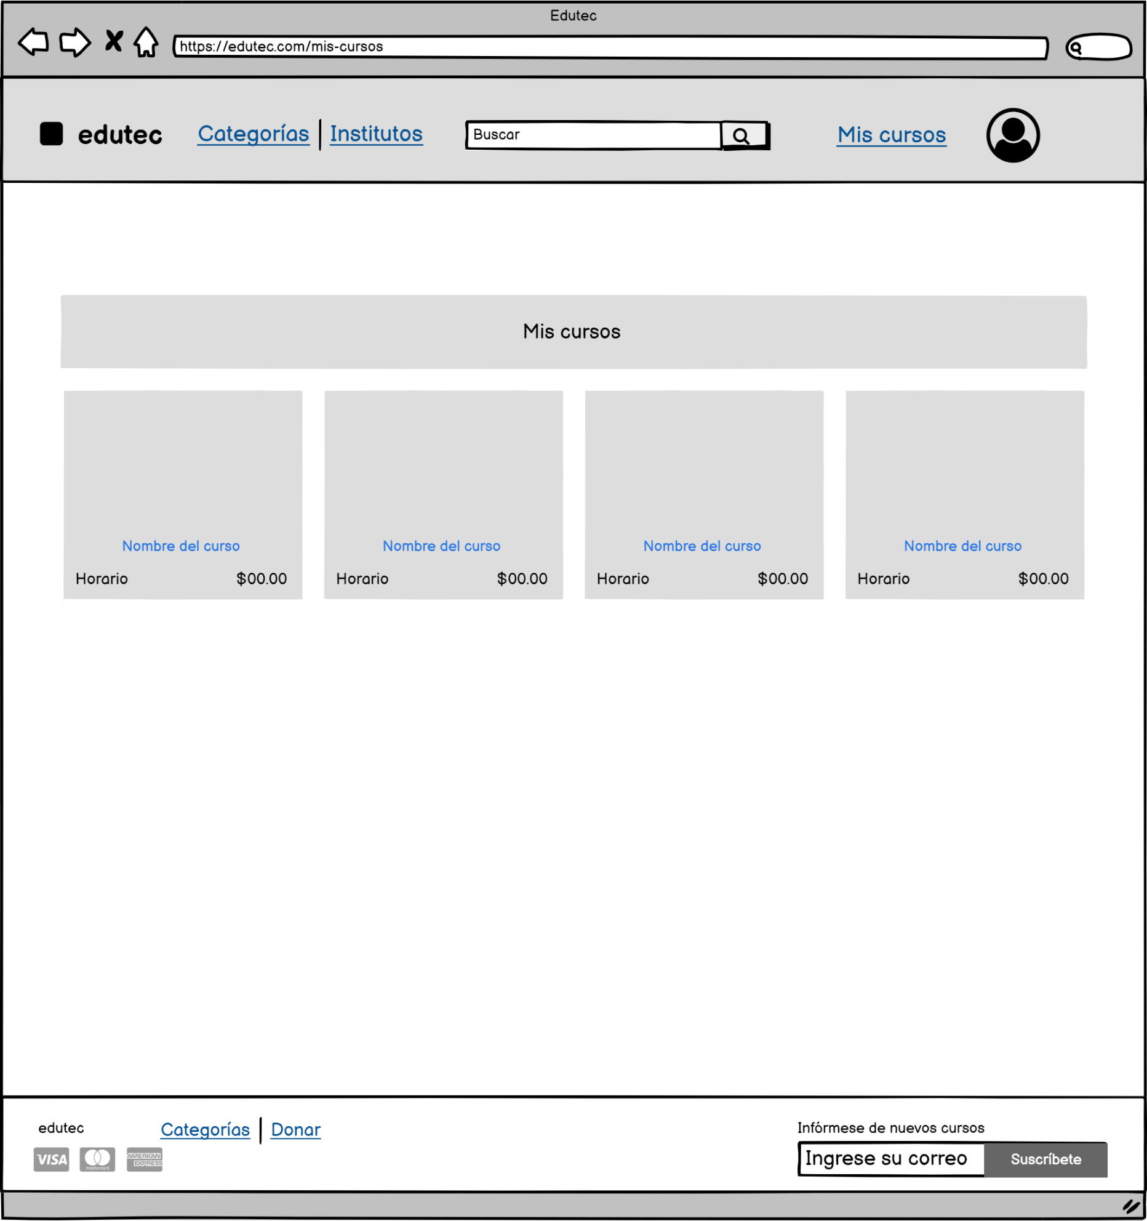

Se pueden visualizar los cursos que fueron agregados como favoritos.

Al hacer clic se redirige a la pantalla de detalle de curso del respectivo curso.

CA_LISTAR_U
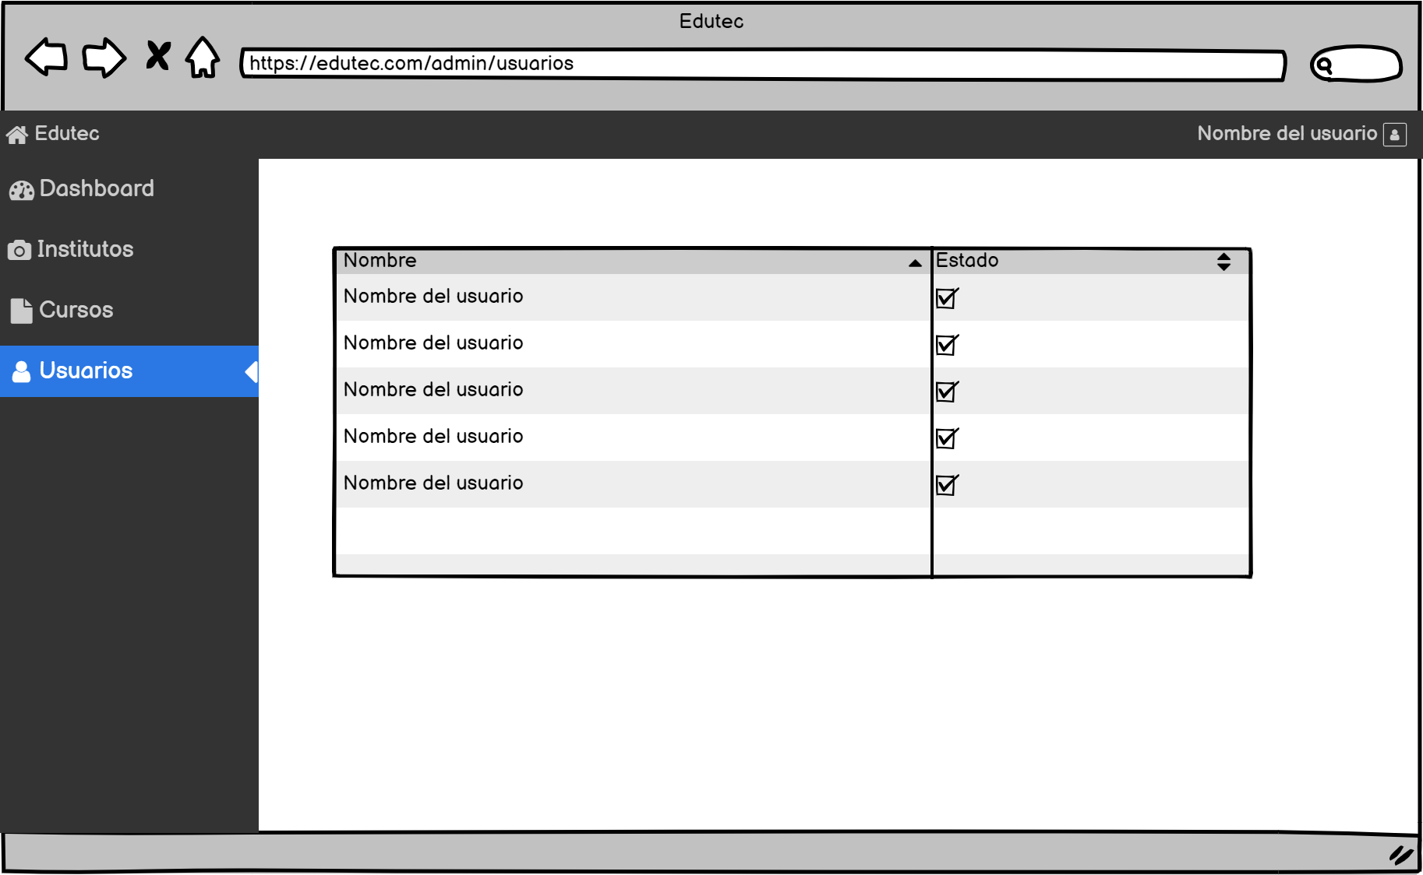

Se puede habilitar o deshabilitar a los usuarios.

Se puede ver a todos los usuarios registrados.

CA_LISTAR_I
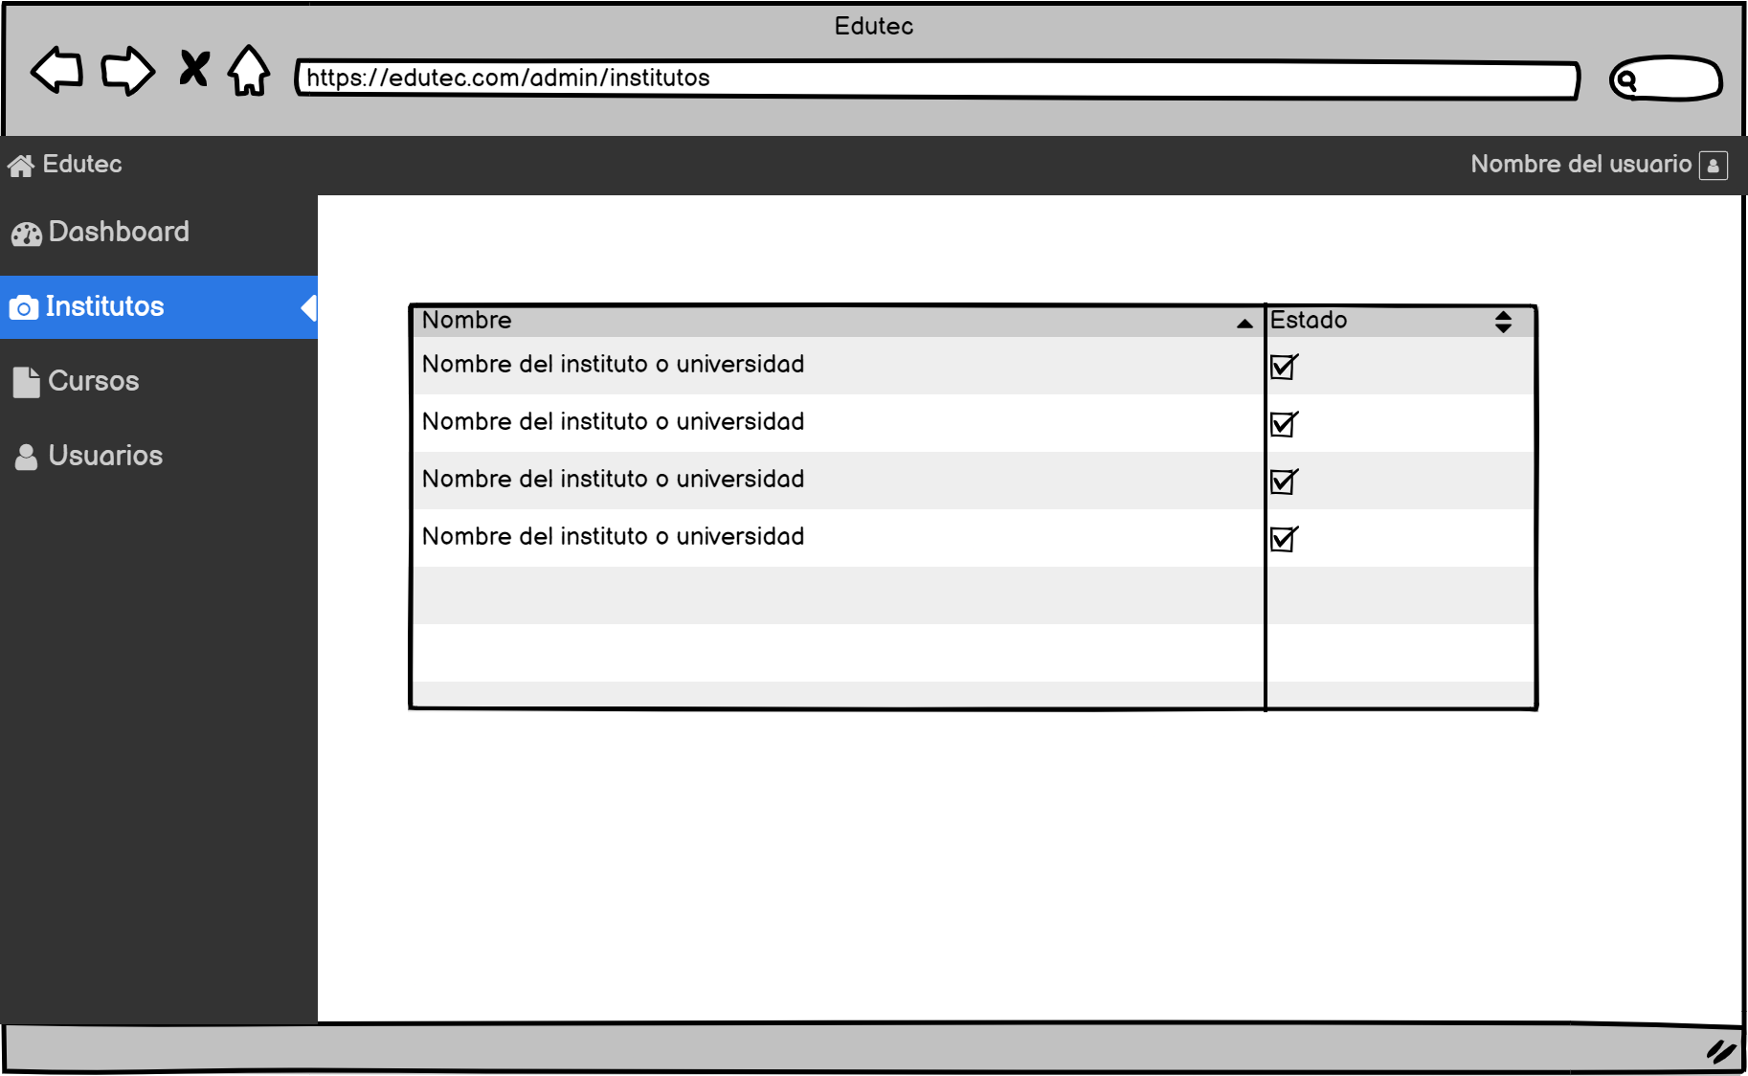
Se puede habilitar o deshabilitar a las instituciones.

Se puede ver a todas las instituciones que se muestran por defecto en la pantalla de instituciones.

CA_B_INSTITUTOS
Al hacer clic muestra los institutos mejor calificados.
Permite caracteres alfanúmericos y debe ser menor a 50 caracteres.
Al hacer clic se buscará todos los cursos que dicta la institución que coincide con el criterio de búsqueda.

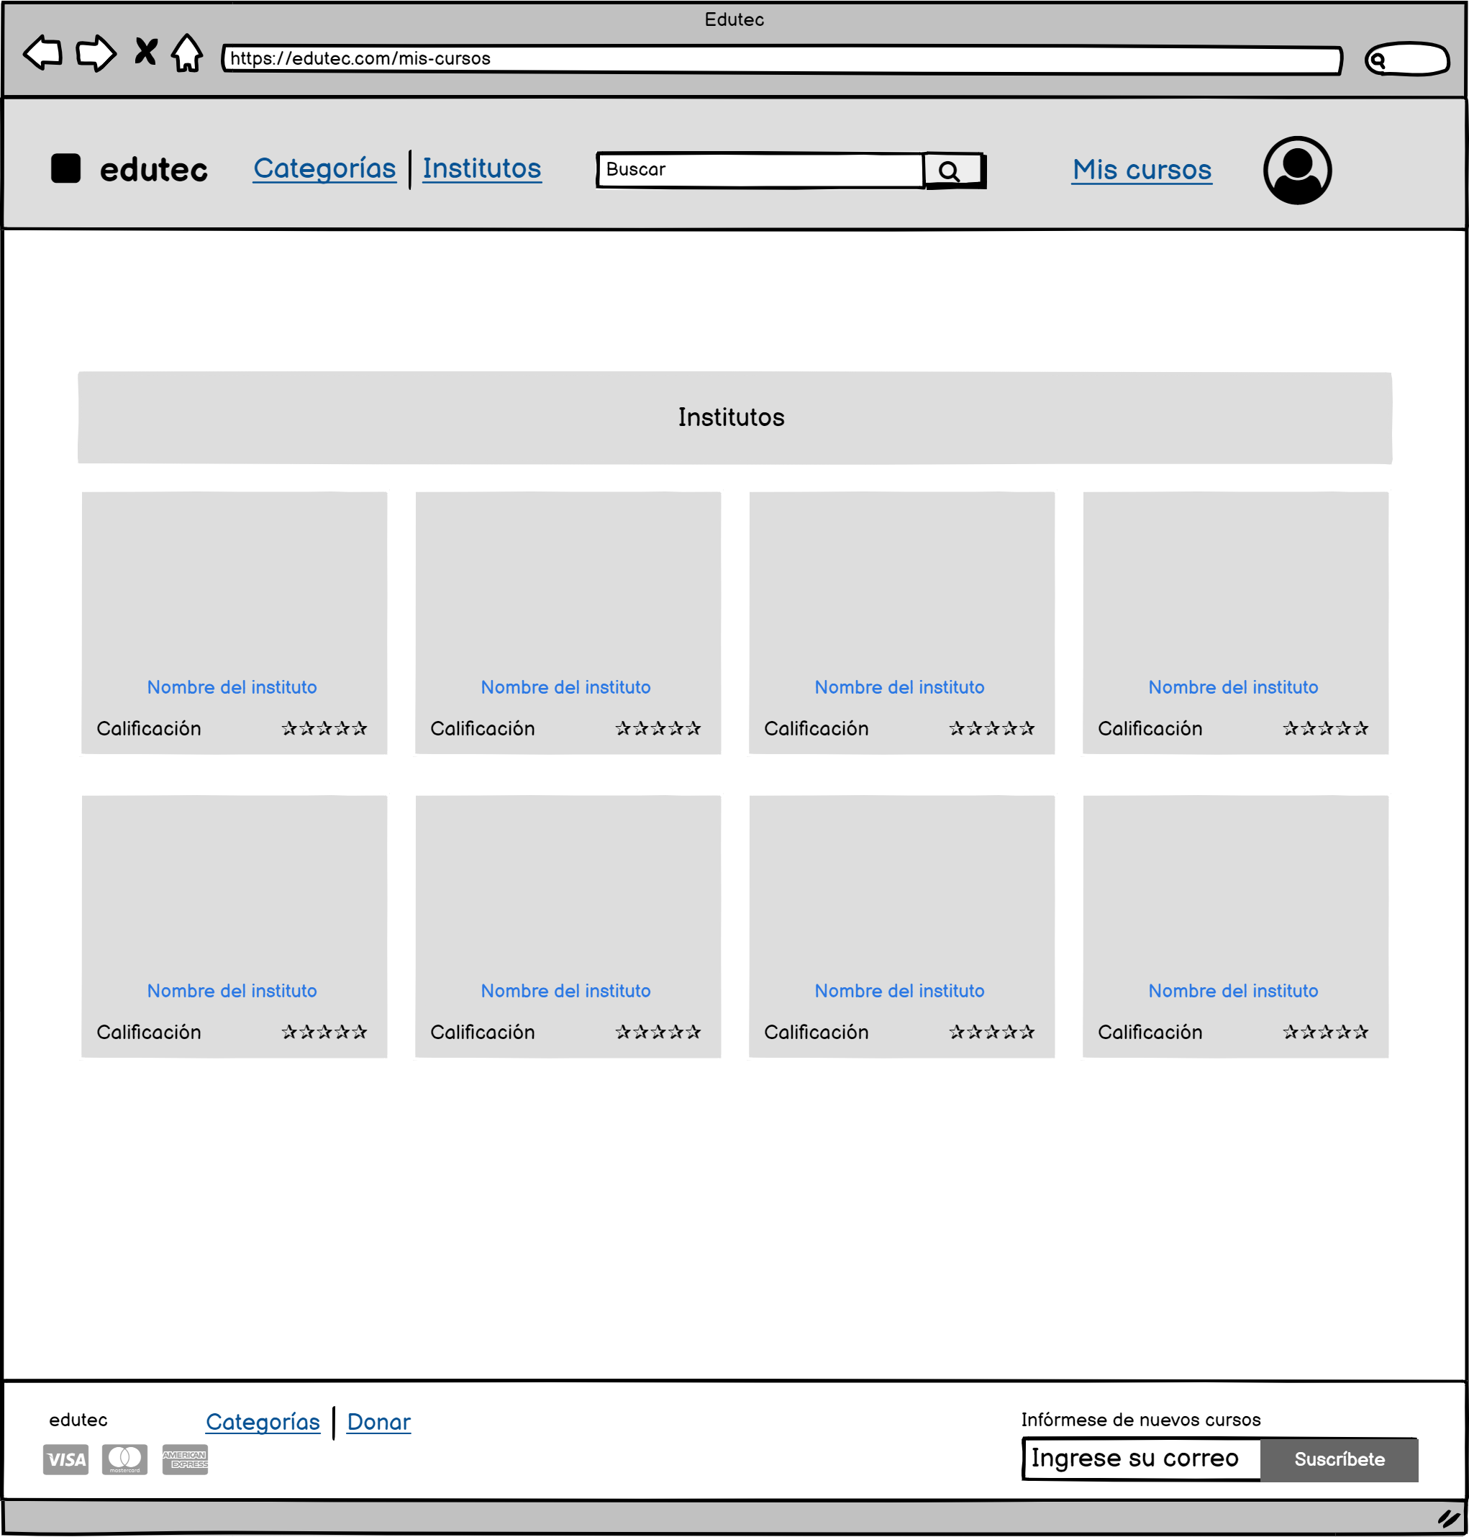

Se puede visualizar a todos los institutos que están habilitados en el panel de institutos del administrador.

Al hacer clic nos lleva a la pantalla de detalle de insituto del respectivo instituto.

Se muestra la calificación que tiene el instituto.

CA_D_INSITUTOS
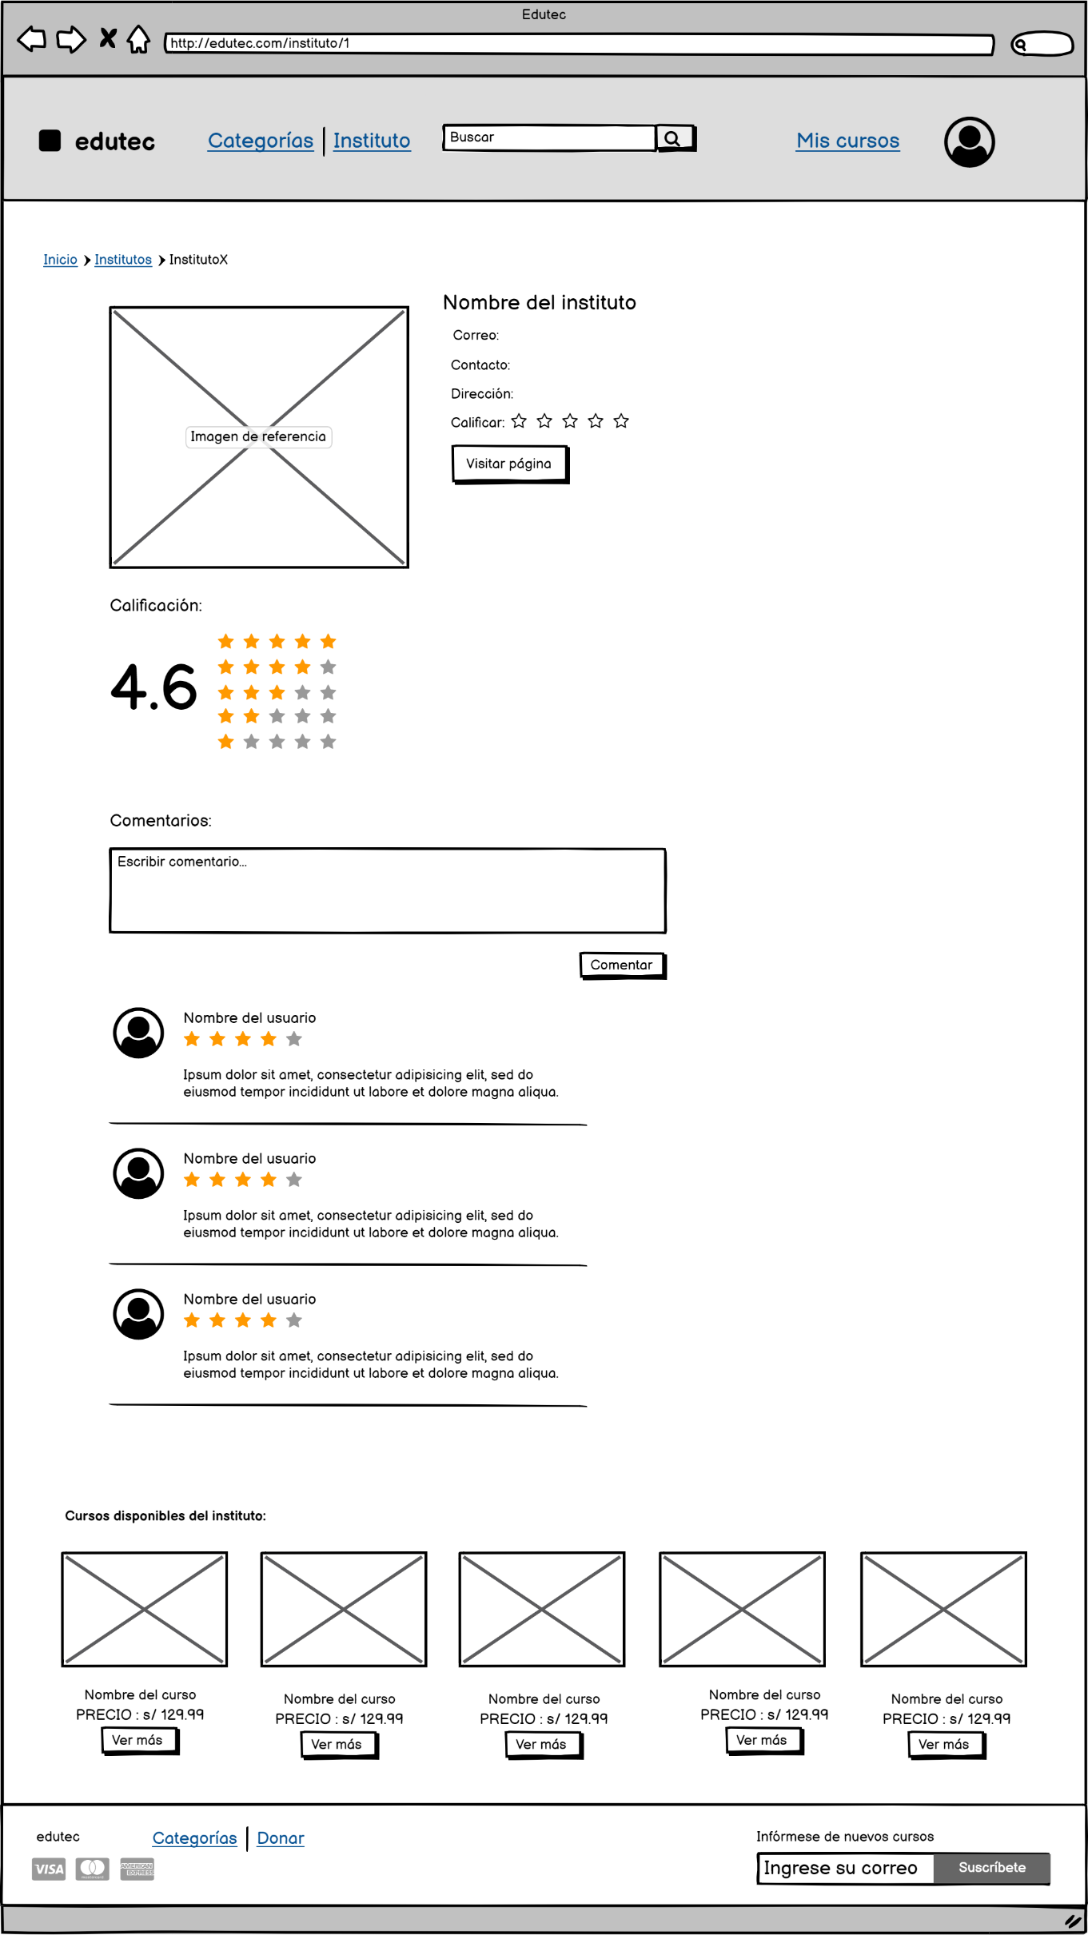

Se puede calificar al insituto de 1 a 5 estrellas.
Se muestra el promedio de las calificaciones que tiene la institución.

Al hacer clic nos lleva a la página del insituto.

Caracteres akfanúmericos menor a 100 caracteres.

Guarda el comentario y lo muestra junto con su calificación y el nombre de usuario.

Se muetran los 3 primeros comentarios.

Se muestran algunos cursos que dicta la institución.

Al hacer clic nos lleva a la pantalla de detalle de curso del respectivo curso.

CA_REPORTES
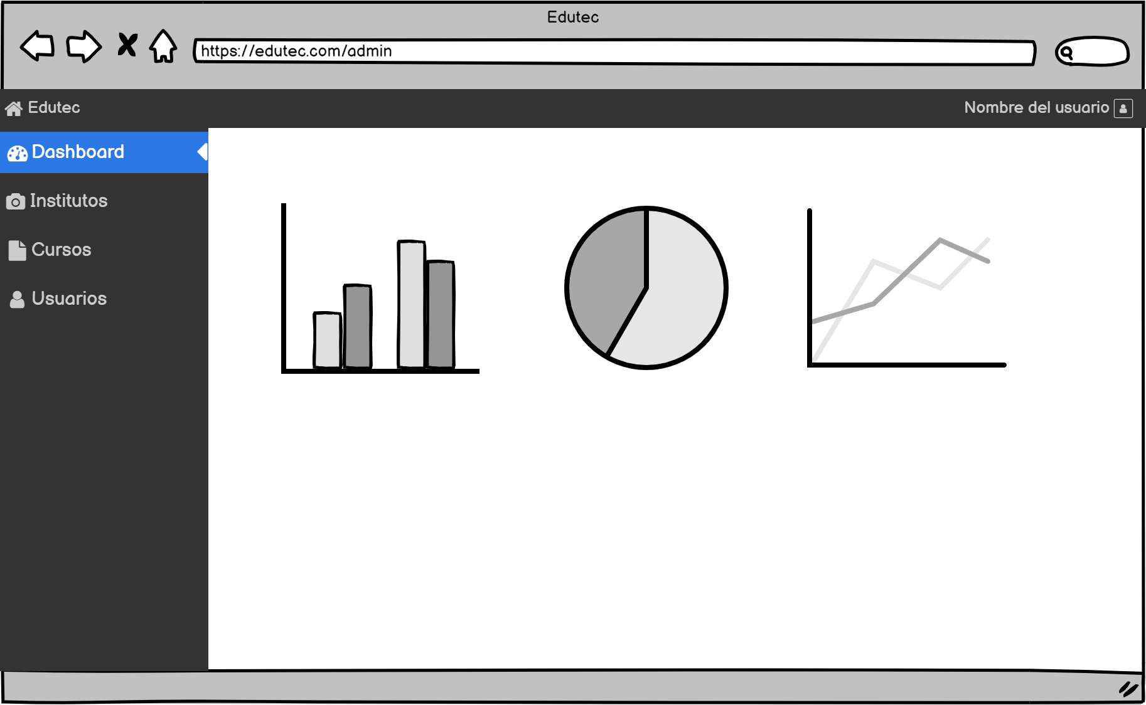
Puedo visualizar reportes estadísticos de los usuarios, instituciones, cursos y búsquedas realizadas en el sistema.

